Portada
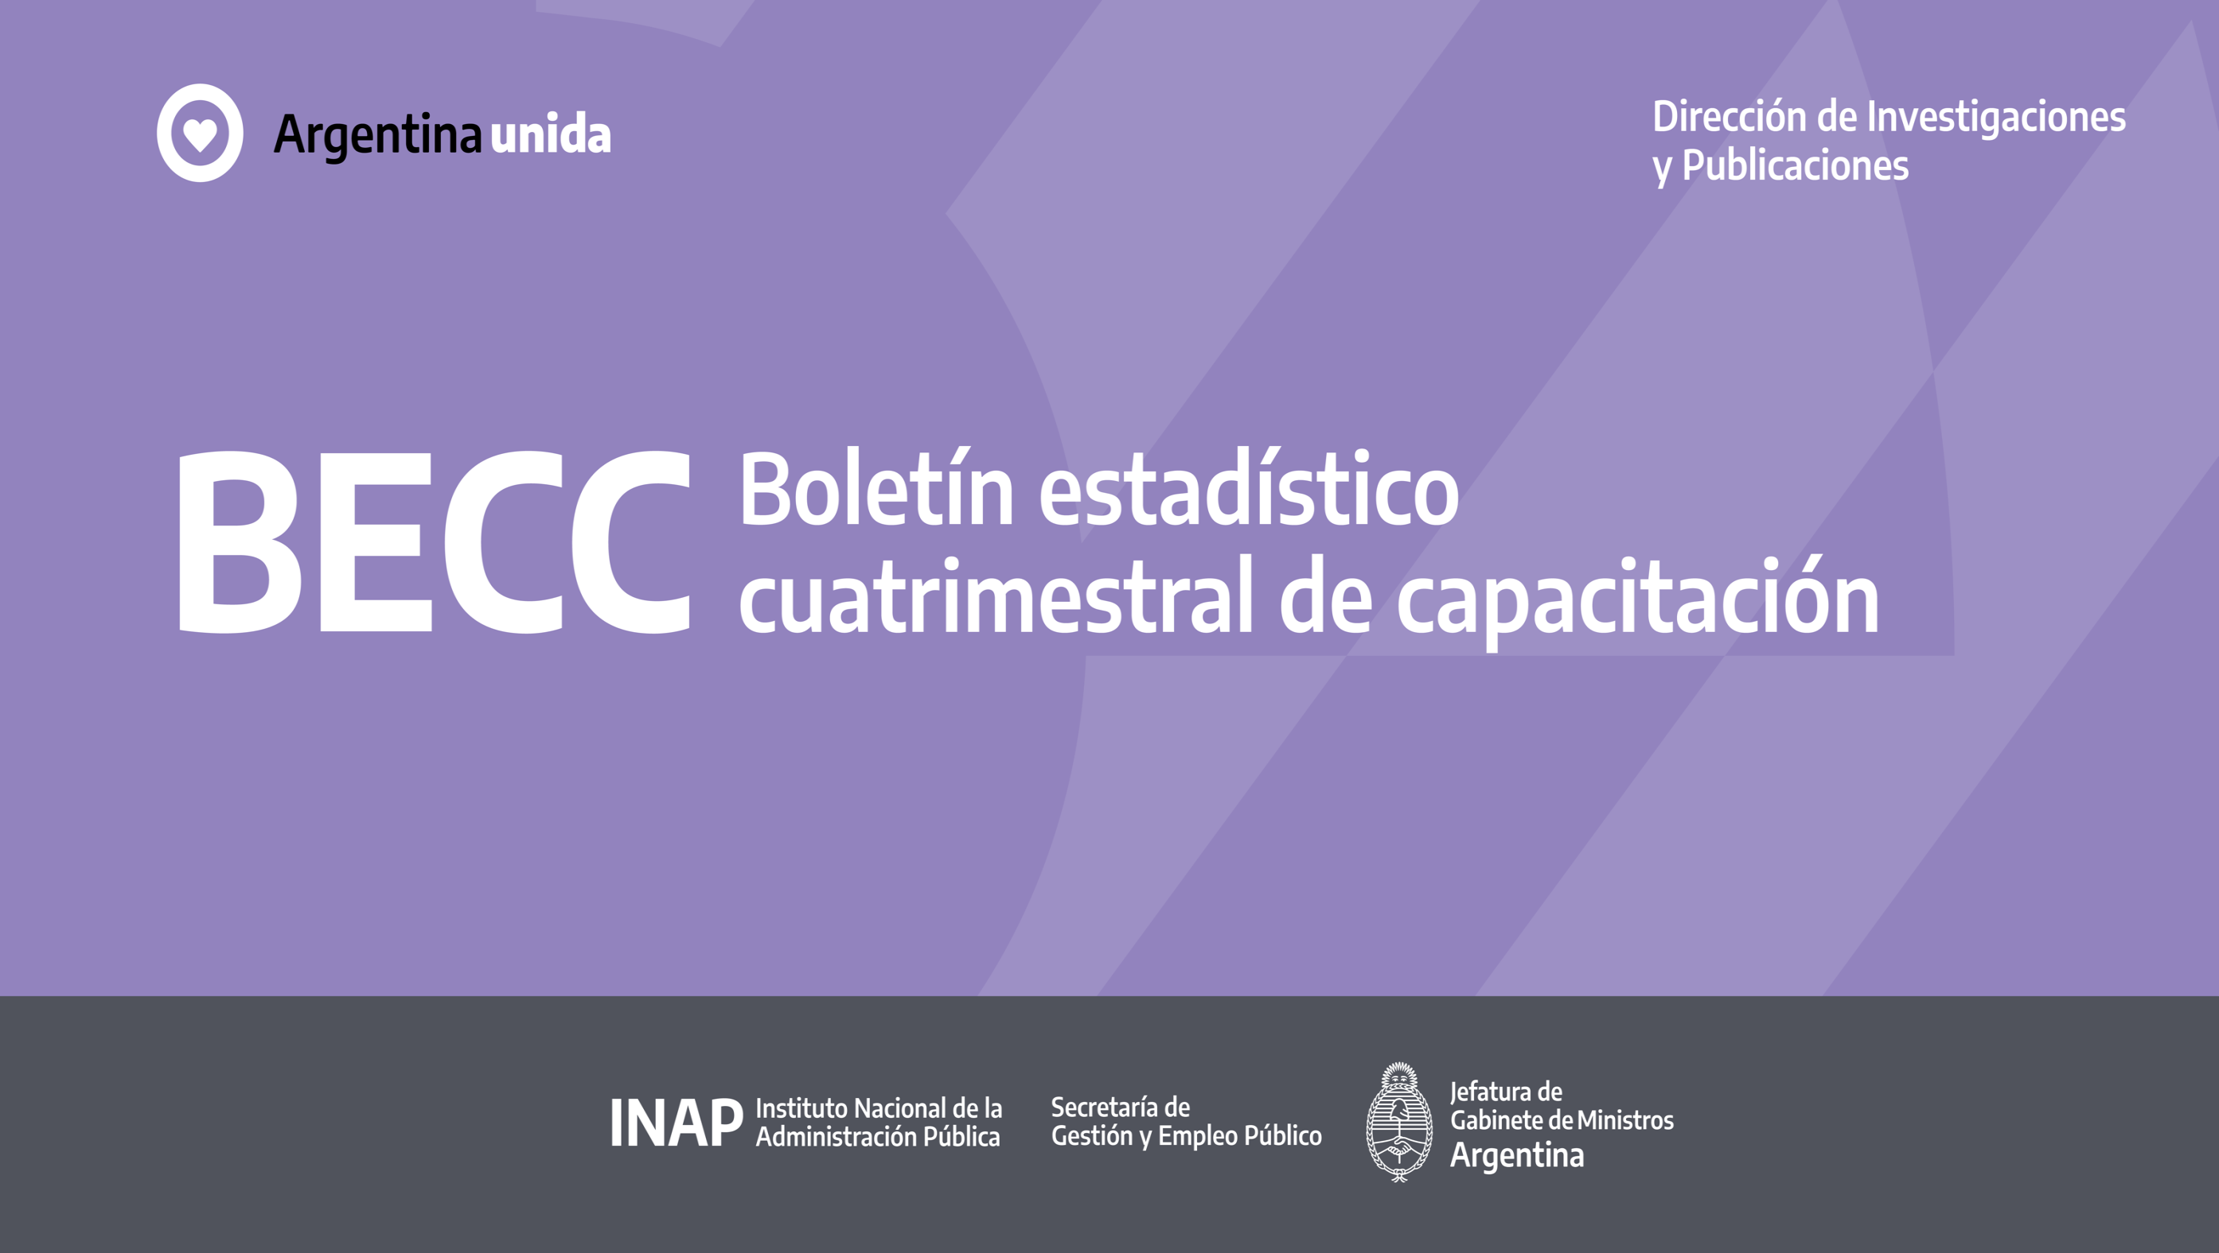

3.2020 Tercer cuatrimestre 2020

C1
C1. Inscriptos a cursos / actividades INAP según condición de cursada

Período | Con curso finalizado |  |  |  |  |  |  |  |  |  | Total | % | Al 31 de diciembre de 2020, el 77,9 % de los incriptos aprobó el curso, el 18,8 % estuvo ausente, el 2,0 % se hallaba cursando y el 1,3 % lo desaprobó.
 | Aprobados |  | Desaprobados |  | Ausentes / libres |  | Cursando |  | Con vacante asignada
 | Cant. | % | Cant. | % | Cant. | % | Cant. | % | Cant. | %
Enero - mayo 2020 | 27,548 | 56.1 | 594 | 1.2 | 8,168 | 16.6 | 12,020 | 24.5 | 746 | 1.5 | 49,076 | 100.0
Enero - agosto 2020 | 78,101 | 70.4 | 1,514 | 1.4 | 17,053 | 15.4 | 13,798 | 12.4 | 511 | 0.5 | 110,977 | 100.0
Enero - diciembre 2020 | 142,731 | 77.9 | 2,458 | 1.3 | 34,491 | 18.8 | 3,600 | 2.0 |  | 0.0 | 183,280 | 100.0
Fuente: Elaboración propia con base en Sistema de Acreditación INAP (SAI)

Acumulado al 31 de DICIEMBRE de 2020
 | 142,731
 | 2,458
 | 34,491
 | 3,600

C2
C2. Inscriptos según género

Período | Inscriptos |  |  |  |  |  | Al 31 de diciembre de 2020, el 61,0 % de los inscriptos pertenecen al género femenino, mientras que el 39,0 % restante pertenece al género masculino.
 | F |  | M
 | Cant. | % | Cant. | % | Total | %
Enero - diciembre 2020 | 111,718 | 61.0 | 71,562 | 39.0 | 183,280 | 100.0
Fuente: Elaboración propia con base en Sistema de Acreditación INAP (SAI)

Acumulado al 31 de DICIEMBRE de 2020
 | F
F | 111,718
M | 71,562

C3
C3. Inscriptos a cursos / actividades INAP según condición de cursada y género

Periodo | Condición |  | Género |  |  |  | Total |  | Al 31 de diciembre de 2020, aprobaron el curso el 76,8 % de los hombres y el 78,6 % de las mujeres, desaprobaron el 1,4 % de los hombres y el 1,3 % de las mujeres y los ausentes son el 20,1 % de los hombres y el 18,0 % de las mujeres. El resto de los inscriptos está aún cursando.
 |  |  | M |  | F
 |  |  | Cant. | % | Cant. | % | Cant. | %
Enero - diciembre 2020 | Con curso finalizado | Aprobados | 54,941 | 76.8 | 87,790 | 78.6 | 142,731 | 77.9
 |  | Desaprobados | 991 | 1.4 | 1,467 | 1.3 | 2,458 | 1.3
 |  | Ausentes / libres | 14,372 | 20.1 | 20,119 | 18.0 | 34,491 | 18.8
 |  | Cursando | 1,258 | 1.8 | 2,342 | 2.1 | 3,600 | 2.0
 | Total |  | 71,562 | 100.0 | 111,718 | 100.0 | 183,280 | 100.0
Fuente: Elaboración propia con base en Sistema de Acreditación INAP (SAI)

 | M | F
Aprobados | 54,941 | 87790
Desaprobados | 991 | 1467
Ausentes / libres | 14,372 | 20119
Cursando | 1,258 | 2342

C7
C7. Inscriptos SINEP según agrupamiento

Agrupamiento | Enero - diciembre 2020 |  | Al 31 de diciembre de 2020, la mayoría de los inscriptos pertenecen al agrupamiento General del SINEP, con el 71,5 % del total, seguido del agrupamiento Profesional con el 25,1 %. Al agrupamiento científico-técnico corresponde el 2,1 % de los inscriptos y al especializado solo el 1,2 %.
 | Inscriptos
 | Cant. | %
General | 35,099 | 71.5
Profesional | 12,341 | 25.1
Científico técnico | 1,040 | 2.1
Especializado | 610 | 1.2
Subtotal | 49,090 | 100.0
No corresponde | 134,190
Total | 183,280
Fuente: Elaboración propia con base en Sistema de Acreditación INAP (SAI)

C8
C8. Inscriptos SINEP según nivel

Nivel | Enero - diciembre 2020 |  |  | Al 31 de diciembre de 2020, el nivel C y el nivel D del SINEP muestran la mayor cantidad de inscriptos, con el 34,4 % y el 34,3 % respectivamente, seguidos de los niveles B y E con 18,5 % y 9,7 % respectivamente (columna 1). Si miramos la participación de cada nivel según la cantidad total de agentes que revisten en cada uno de ellos, la situación es diferente. El nivel que más participación muestra es el C, con el 96,0 % del total, seguido por el nivel E y el D con el 83,0% y el 79,5 % respectivamente.
 | Inscriptos |  | % sobre el total del nivel en el SINEP (2)
 | Cant. | % (1)
Nivel C | 16,874 | 34.4 | 96.0
Nivel D | 16,853 | 34.3 | 79.5
Nivel B | 9,070 | 18.5 | 61.8
Nivel E | 4,785 | 9.7 | 83.0
Nivel A | 1,230 | 2.5 | 36.4
Nivel F | 278 | 0.6 | 49.8
Subtotal | 49,090 | 100.0 | N/C
No corresponde | 134,190
Total | 183,280
Fuente: Elaboración propia con base en Sistema de Acreditación INAP (SAI)

C9
C9. Inscriptos SINEP según tramo

Tramo | Enero - diciembre 2020 |  | Al 31 de diciembre de 2020, el tramo con mayor cantidad de inscriptos es el General, con el 63,8 % de los mismos, seguido del Avanzado con el 19,8 % y, finalmente, el intermedio con el 16,4 %.
 | Inscriptos
 | Cantidad | %
General | 26,031 | 63.8
Avanzado | 8,066 | 19.8
Intermedio | 6,674 | 16.4
Subtotal | 40,771 | 100.0
No corresponde | 142,509
Total | 183,280
Fuente: Elaboración propia con base en Sistema de Acreditación INAP (SAI)

C10
C10. Inscriptos según nivel de estudios

Nivel de estudios | Enero - diciembre 2020 |  | Al 31 de diciembre de 2020, el 36,9 % de los inscriptos tiene el nivel secundario completo, seguido del 27,9 % con nivel superior universitario completo y del 10,9 % con nivel superior no universitario completo.
 | Inscriptos
 | Cantidad | %
Secundario completo | 67,645 | 36.9
Superior universitario completo | 51,178 | 27.9
Superior no universitario completo | 19,978 | 10.9
Superior universitario Incompleto | 14,562 | 7.9
Posgrado completo | 11,375 | 6.2
Superior no universitario incompleto | 5,639 | 3.1
Posgrado Incompleto | 5,013 | 2.7
Primario completo | 2,241 | 1.2
Ciclo básico | 192 | 0.1
S/D | 5,457 | 3.0
Total | 183,280 | 100.0
Fuente: Elaboración propia con base en Sistema de Acreditación INAP (SAI)

C12
C12. Inscriptos según modalidad de cursada

Modalidad | Enero - diciembre 2020 |  | Al 31 de diciembre de 2020, la modalidad con mayor cantidad de inscriptos es la virtual, que presenta el 81,2 % de los mismos, seguida por la capacitación externa con el 18,6 %.
 | Inscriptos
 | Cant. | %
Campus virtual | 148,829 | 81.2
Capacitación externa | 34,023 | 18.6
Presencial | 428 | 0.2
Total | 183,280 | 100.0
Fuente: Elaboración propia con base en Sistema de Acreditación INAP (SAI)

C13
C13. Inscriptos según rango etario

Rango etario | Enero - diciembre 2020 |  | Al 31 de diciembre de 2020, el rango etario con mayor cantidad de inscriptos es el de 36 a 45 años, con el 34,5 %, seguido de los rangos 46 a 55 años y 26 a 35 años con el 26,0 % y el 19,0 % respectivamente. El porcentaje baja al 15,6 % para el rango 56 a 65 años.
 | Inscriptos
 | Cant. | %
16 a 25 años | 3,527 | 1.9
26 a 35 años | 34,897 | 19.0
36 a 45 años | 63,168 | 34.5
46 a 55 años | 47,652 | 26.0
56 a 65 años | 28,594 | 15.6
66 a 75 años | 2,829 | 1.5
76 años ó más | 2,447 | 1.3
S/D | 166 | 0.1
Total | 183,280 | 100.0
Fuente: Elaboración propia con base en Sistema de Acreditación INAP (SAI)

C14
C14. Relación inscripciones / personas

Concepto | Enero - diciembre 2020 |  | Al 31 de diciembre de 2020, la cantidad de inscriptos a cursos era de 183.280, que corresponden a 70.280 personas (38,3 %), ya que algunas de la mismas pueden estar inscriptas en dos o más cursos.
 | Cantidad | %
Personas | 70,280 | 38.3
Inscripciones a más de un curso/actividad | 113,000 | 61.7
Total | 183,280 | 100.0
Fuente: Elaboración propia con base en Sistema de Acreditación INAP (SAI)

C15
C15. Personas según cantidad de cursos

Cantidad de cursos | Enero - diciembre 2020 |  | Al 31 de diciembre de 2020, el 54,2 % de las personas realiza un solo curso, mientras que el 45,8 % restante toman 2 o más cursos.
 | Cantidad | %
1 | 38,062 | 54.2
2 | 12,418 | 17.7
3 | 6,355 | 9.0
4 | 3,754 | 5.3
5 | 2,506 | 3.6
6 | 1,770 | 2.5
7 | 1,163 | 1.7
8 | 953 | 1.4
9 | 699 | 1.0
10 o más | 2,600 | 3.7
Total | 70,280 | 100.0
Fuente: Elaboración propia con base en Sistema de Acreditación INAP (SAI)

C18
C18. Docentes según género

Género | Enero - diciembre 2020 |  |  | Al 31 de diciembre de 2020, el 61,5 % de los docentes corresponden al género femenino, mientras que el 38,5 % corresponden al masculino.

 | Cantidad | %
F | 909 | 61.5 | La duración de los cursos tiene un promedio de 19,7 horas y una dispersión importante, variando desde un máximo de 202 horas (CURSO UNIVERSITARIO DE FORMACIÓN EN LA GESTIÓN DE COMPRAS Y CONTRATACIONES PÚBLICAS. VI EDICION) hasta un mínimo de 1 hora.
M | 570 | 38.5
Total | 1,479 | 100.0
Fuente: Elaboración propia con base en Sistema de Acreditación INAP (SAI)

